Вариант 6
Номер задания
1 | 2 | 3
использовать Робот алг нач цел a, b, c ,d , e, f, g; ввод a; нц a раз |5 вправо кц ввод b нц b раз |9 закрасить вниз кц ввод c нц c раз|4 закрасить вправо кц ввод d нц d раз|5 вверх кц ввод e нц e раз |4 влево кц ввод f нц f раз|4 закрасить влево кц кон | использовать Робот алг нач цел n,a,b,c,d вывод "Введите целое число от 5" ввод n нц n раз вправо закрасить кц вывод "Введите число 3" ввод a нц a раз закрасить вверх кц вывод "Введите число 2" ввод b нц b раз влево кц вывод "Введите число 3" ввод c нц c раз вниз закрасить кц вывод "Введите число 2" ввод d нц d раз влево кц вывод "Введите число " ввод d нц d раз вверх закрасить кц кон | 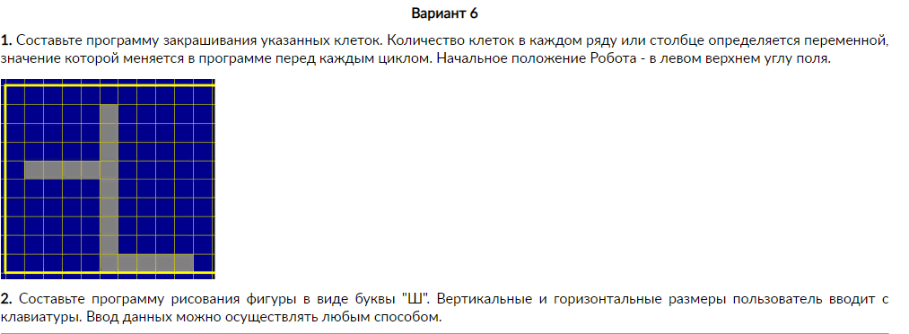

Вариант 10
Номер задания
1 | 2 | 3
использовать Робот алг нач цел a, b, c ,d , e, f, g; ввод a; нц a раз |3 закрасить вправо закрасить кц ввод b нц b раз | 2 вниз кц ввод c нц c раз|3 закрасить вправо кц ввод d нц d раз|3 закрасить вниз кц ввод e нц e раз |5 закрасить влево кц ввод f нц f раз|3 закрасить вверх кц ввод g нц g раз|6 закрасить влево кц кон | использовать Робот алг нач цел n,a,b,c,d вывод "Введите целое число 5" ввод n нц n раз закрасить вниз закрасить кц вывод "Введите число 4" ввод a нц a раз вправо закрасить кц вывод "Введите число 4" ввод b нц b раз вверх кц вывод "Введите число 4" ввод c нц c раз вправо закрасить кц кон | 